Stückliste
Objekt | Bauteilnummer | Thumbnail | Stücklistenstruktur | Einheitenmenge | ANZAHL | Zulieferer

1 | mmu2-pulley-body | 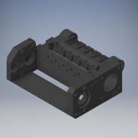 | Normal | 1 | 1
2 | mmu2-front-PTFE-holder | 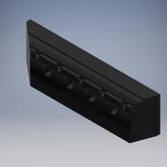 | Normal | 1 | 1
3 | mmu2-rear-PTFE-holder | 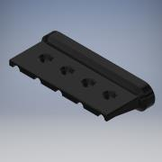 | Normal | 1 | 1
4 | mmu2-idler(M1) | 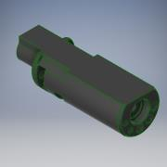 | Normal | 1 | 1
5 | mmu2-selector-finda | 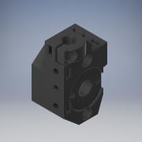 | Normal | 1 | 1
6 | mmu2-selector-front-plate | 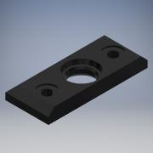 | Normal | 1 | 1
7 | mmu2-blade-holder | 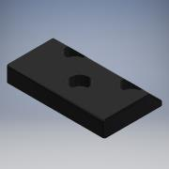 | Normal | 1 | 1
8 | mmu2-ele-cover | 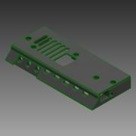 | Normal | 1 | 1
9 | mmu2-frame-holder | 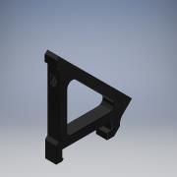 | Normal | 1 | 2
10 | mmu2-idler-body | 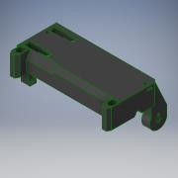 | Normal | 1 | 1
11 | Pulley Motor_NEMA 17 Stepper | 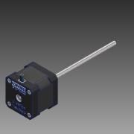 | Gekauft | 1 | 1
12 | 625 Bearing_6153K15 | 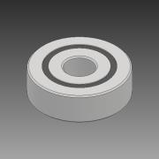 | Gekauft | 1 | 12
13 | Extruder Pulley | 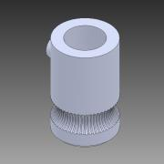 | Gekauft | 1 | 5
14 | PTFE 4x2.5x19 | 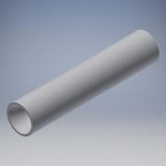 | Gekauft | 1 | 5
15 | Smooth Rod 5x121mm Silberstahl | 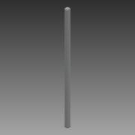 | Gekauft | 1 | 2
16 | Selector Motor | 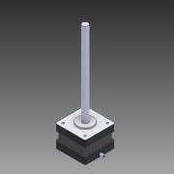 | Gekauft | 1 | 1
17 | Stützrolle Messing 6x60mm | 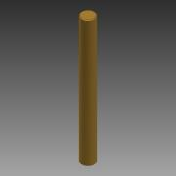 | Gekauft | 1 | 1
18 | NEMA-17 40mm PR___ _________ | 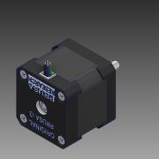 | Gekauft | 1 | 1
19 | 5x16 Shaft | 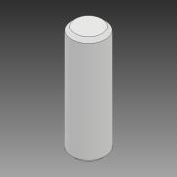 | Gekauft | 1 | 8
20 | iglidur_0810_10 | 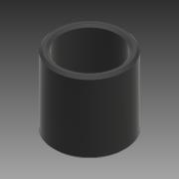 | Gekauft | 1 | 1
21 | iglidur_0507_10 | 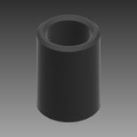 | Gekauft | 1 | 4
22 | Stellring 0510_06 | 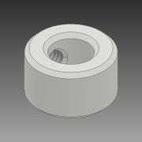 | Gekauft | 1 | 2
23 | Z_NUT | 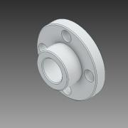 | Gekauft | 1 | 1
24 | finda Ball |  | Gekauft | 1 | 1
25 | PINDA Probe | 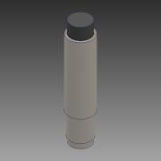 | Gekauft | 1 | 1
26 | M5 Pressfit Nut_94100A140 | 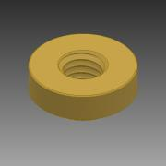 | Gekauft | 1 | 1
27 | Klinge | 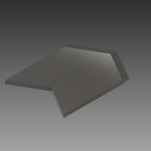 | Gekauft | 1 | 1
28 | MM-control | 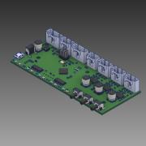 | Gekauft | 1 | 1
29 | M5 Pushfit Bowden Connector | 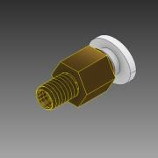 | Gekauft | 1 | 1
30 | Festo_Pneumatic_Coupling_PC4-M10 | 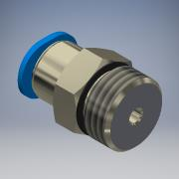 | Gekauft | 1 | 5
31 | M3-10 Screw_93235A313 | 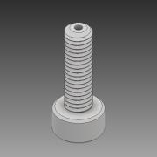 | Gekauft | 1 | 3
32 | DIN 912 - M2,5 x 6 |  | Gekauft | 1 | 3
33 | BS 4168 - M2 x 8 |  | Gekauft | 1 | 1
34 | DIN 125 - A 2,2 |  | Gekauft | 1 | 1
35 | selector_magnet |  | Gekauft | 1 | 1

 | purchased parts
 | original Prusa parts

